木质岩点
攀岩岩点材料木质岩点清单
序号 | 表面 | 图片 | 尺寸 | 尺寸 | 单价 | 套数 | 螺杆孔 | 单价 | 颜色 | 总数 | 上限控制价/元

1 | 全砂 FullTexture | 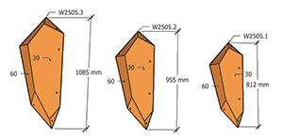 | 30°/60° L:1085 L:955 L:812 | XXL | 3 | 1 | N | 2264 | 交通红 | 3 | 2264
2 | 光木+砂 DuelTexture | 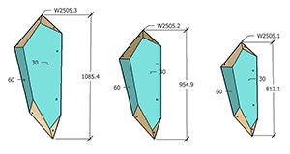 | 30°/60° L:1085 L:955 L:812 | XXL | 3 | 1 | N | 2485 | 交通黄 | 3 | 2485
3 | 光木+砂 DuelTexture | 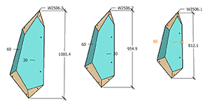 | 30°/60° L:1085 L:955 L:812 | XXL | 3 | 1 | N | 2494 | 黄色 | 3 | 2494
4 | 全砂 FullTexture | 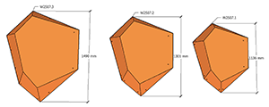 | L:1490 L:1301 L:1136 | XXL | 3 | 1 | N | 4436 | 纯橙 | 3 | 4436
5 | 光木+砂 DuelTexture | 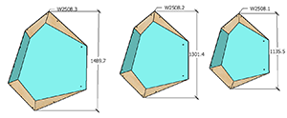 | L:1490 L:1301 L:1136 | XXL | 3 | 1 | N | 4720 | 天蓝 | 3 | 4720
6 | 光木+砂 DuelTexture | 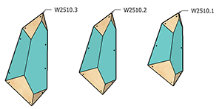 | 45°/45° L:1157 L:1018 L:914 | XXL | 3 | 1 | N | 3850 | 信号紫 | 3 | 3850
7 | 光木+砂 DuelTexture | 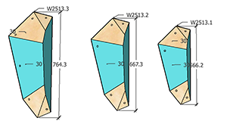 | 75°/30° L:764 L:667 L:566 | XL | 3 | 1 | N | 2225 | 信号紫 | 3 | 2225
8 | 光木+砂 DuelTexture | 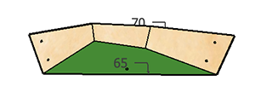 | 65°+70° L:768 W:173 H:133 | XL | 1 | 1 | N | 810 | 银灰 | 1 | 810
9 | 光木+砂 DuelTexture |  | 65°+70° L:1052 W:180 H:131 | XXL | 1 | 1 | N | 835 | 银灰 | 1 | 835
10 | 光木+砂 DuelTexture |  | 65°+70° L:1435 W:219 H:135 | XXL | 1 | 1 | N | 1025 | 银灰 | 1 | 1025
11 | 光木+砂 DuelTexture |  | 65°+70° L:1435 W:180 H:135 | XXL | 1 | 1 | N | 975 | 纯绿 | 1 | 975
12 | 光木+砂 DuelTexture | 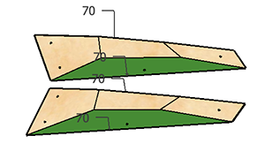 | 70°+70° L:896 W:226 H:92 | XL | 2 | 2 | N | 1465 | 天蓝/纯绿 | 4 | 2930
13 | 光木+砂 DuelTexture | 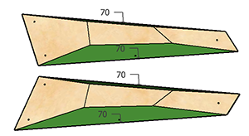 | 70°+70° L:1195 W:301 H:122 | XXL | 2 | 1 | N | 1820 | 纯绿 | 2 | 1820
14 | 全砂 FullTexture | 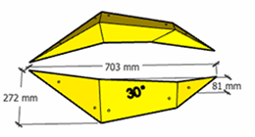 | 30°+70° L:703 W:272 H:81 | XL | 2 | 1 | N | 1185 | 天蓝 | 2 | 1185
15 | 光木+砂 DuelTexture | 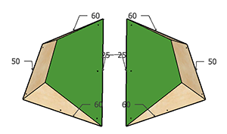 | 25°+50° L:1050 W:705 H:227 | XXL | 2 | 1 | N | 2435 | 交通黄 | 2 | 2435
16 | 光木+砂 DuelTexture | 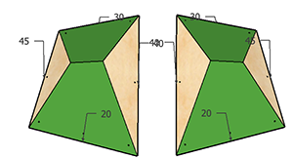 | 20°+30° L:1050 W:773 H:203 | XXL | 2 | 1 | N | 2785 | 天蓝 | 2 | 2785
17 | 光木+砂 DuelTexture | 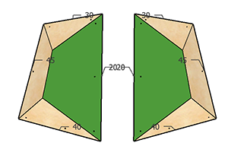 | 20°+45° L:1050 W:676 H:170 | XXL | 2 | 3 | N | 2350 | 天蓝/纯绿/交通红 | 6 | 7050
18 | 全砂 FullTexture |  | 40°+80° L:1050 W:580 H:205 | XXL | 2 | 1 | N | 2230 | 天蓝 | 2 | 2230
19 | 光木+砂 DuelTexture |  | 40°+80° L:1050 W:580 H:205 | XXL | 2 | 1 | N | 2216 | 黑色 | 2 | 2216
20 | 全砂 FullTexture |  | 40°+90° L:1050 W:580 H:209 | XXL | 2 | 1 | N | 2250 | 天蓝 | 2 | 2250
21 | 光木+砂 DuelTexture |  | 40°+90° L:1050 W:580 H:209 | XXL | 2 | 1 | N | 2315 | 黑色 | 2 | 2315
22 | 光木+砂 DuelTexture | 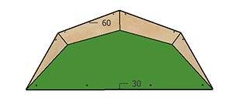 | 30°+60° L:1497 W:628 H:268 | XXL | 1 | 2 | N | 1660 | 交通黄/交通红 | 2 | 3320
23 | 全砂 FullTexture |  | 30°+60° L:1409 W:507 H:217 | XXL | 1 | 1 | N | 1265 | 交通黄 | 1 | 1265
24 | 光木+砂 DuelTexture | 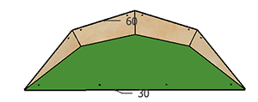 | 30°+60° L:1409 W:507 H:217 | XXL | 1 | 2 | N | 1450 | 交通黄/交通红 | 2 | 2900
25 | 光木+砂 DuelTexture | 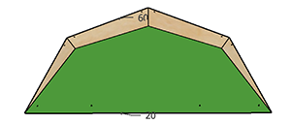 | 30°+60° L:1812 W:760 H:226 | XXL | 1 | 1 | N | 1850 | 纯橙 | 1 | 1850
26 | 光木+砂 DuelTexture | 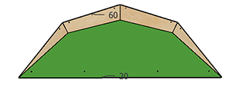 | 30°+60° L:1705 W:614 H:183 | XXL | 1 | 1 | N | 1530 | 纯橙 | 1 | 1530
27 | 光木+砂 DuelTexture | 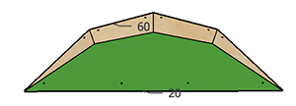 | 30°+60° L:1586 W:491 H:147 | XXL | 1 | 1 | N | 1285 | 纯橙 | 1 | 1285
28 | 全砂 FullTexture | 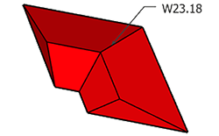 | 1126mm 30° | XXL | 1 | 2 | N | 1065 | 纯绿/交通红 | 2 | 2130
29 | 全砂 FullTexture | 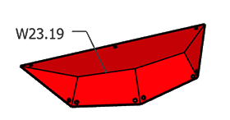 | 666mm 25° | XL | 1 | 1 | N | 750 | 交通红 | 1 | 750
30 | 全砂 FullTexture | 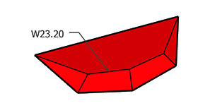 | 666mm 20° | XL | 1 | 1 | N | 745 | 交通红 | 1 | 745
31 | 全砂 FullTexture | 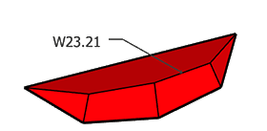 | 550mm 30° | XL | 1 | 1 | N | 625 | 交通红 | 1 | 625
32 | 全砂 FullTexture | 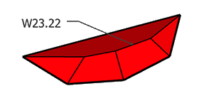 | 550mm 35° | XL | 1 | 1 | N | 625 | 交通红 | 1 | 625
33 | 光木+砂 DuelTexture | 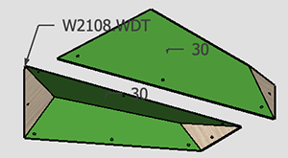 | 30° 1000mm | XL | 2 | 1 | N | 1785 | 纯绿 | 2 | 1785
34 | 光木+砂 DuelTexture | 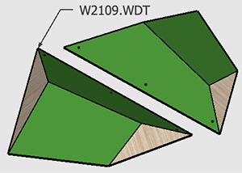 | 30° 1000mm | XL | 2 | 1 | N | 2050 | 天蓝 | 2 | 2050
35 | 全砂 FullTexture | 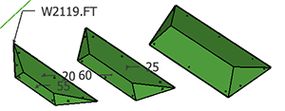 | 1000mm | XL | 3 | 1 | N | 2365 | 乌黑 | 3 | 2365
36 | 光木+砂 DuelTexture | 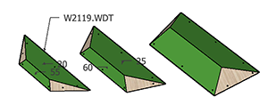 | 1000mm | XL | 3 | 1 | N | 2625 | 纯绿 | 3 | 2625
37 | 光木+砂 DuelTexture | 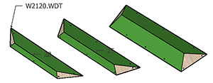 | 1500mm | XXL | 3 | 1 | N | 3185 | 交通红 | 3 | 3185
38 | 全砂 FullTexture | 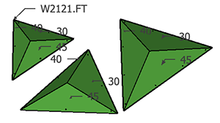 | 800mm 1000mm 1200mm 30°/45°/50° | XL | 3 | 1 | N | 3220 | 乌黑 | 3 | 3220
39 | 光木+砂 DuelTexture | 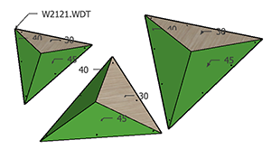 | 800mm 1000mm 1200mm 30°/45°/50° | XL | 3 | 1 | N | 3395 | 纯绿 | 3 | 3395
40 | 全砂 FullTexture | 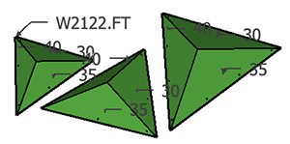 | 800mm 1000mm 1200mm 30°/45°/50° | XL | 3 | 1 | N | 3212 | 交通红 | 3 | 3212
41 | 光木+砂 DuelTexture | 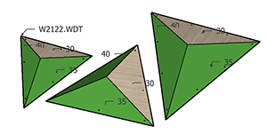 | 800mm 1000mm 1200mm 30°/45°/50° | XL | 3 | 1 | N | 3325 | 信号紫 | 3 | 3325
42 | 光木+砂 DuelTexture | 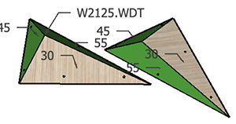 | 800mm 30°/45°/55° | XL | 2 | 1 | N | 1485 | 纯绿 | 2 | 1485
43 | 全砂 FullTexture | 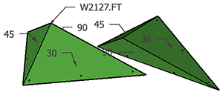 | 1200mm 30°/45°/90° | XXL | 2 | 1 | N | 1950 | 纯绿 | 2 | 1950
44 | 光木+砂 DuelTexture | 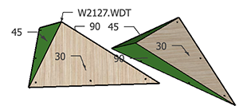 | 1200mm 30°/45°/90° | XXL | 2 | 1 | N | 2200 | 纯绿 | 2 | 2200
45 | 光木+砂 DuelTexture | 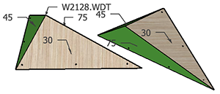 | 1200 30°/45°/75° | XXL | 2 | 1 | N | 2050 | 天蓝 | 2 | 2050
46 | 光木+砂 DuelTexture | 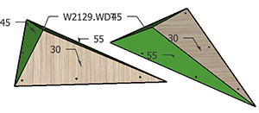 | 1200 30°/45°/55° | XXL | 2 | 1 | N | 1880 | 交通黄 | 2 | 1880
 |  |  |  |  |  |  |  | 合计 |  |  | 105087

